시스템
드론 유도 오브젝트

1. 시스템 개요
- 몬스터를 유인하는 형태의 오브젝트
- 고정된 위치에 있는 오브젝트와 유저가 옮길 수 있는 오브젝트로 구분 되어 있음
- 아이템을 이용한 퍼즐 형태를 구성 할 수 있음
- 드론 추적 상태와 연계 되는 시스템

2. 구분
명칭 | 내용 | 비고
사이렌 | 고정 된 위치에서 작동 시 해당 위치로 드론 이동 | 고정 형태
ooo | 유저가 원하는 위치로 이동 시킬 수 있는 형태의 오브젝트 | 이동 형태

3. 각 시스템 룰

명칭 | 내용 | 데이터 형 | 비고
End_time | 사이렌이 종료 되는 시간
Siren_rage | 사이렌의 영향을 받는 범위

- 고정 형태
- 배경에 배치되어 있는 오브젝트로 이동 하지 않으며 해킹을 통해서 작동한다.
- 해킹과 동일한 룰과 데이터를 통해서 작동하며 작동 시 범위 내에 있는 모든 드론을 오브젝트의 방향으로 이동한다.
- 이동 시 드론과 오브젝트 사이에 배경 오브젝트 혹은 물체가 있을 경우 드론은 이동하지 않는다.
- 사이렌 종료는 _time 값에 영향을 받는다.
- 사이렌 종료 후 모든 드론은 기존에 위치하고 있던 자리로 돌아간다.
보류
- 이동 형태 |  |  | - 맵에 기획자가 배치 한다.
- 유저가 오브젝트와 충돌할 시 아이템을 획득한다.
- 아이템을 획득 할 시 도구 UI가 활성화 된다. |  |  | UI_획득 전 | UI_획득 후
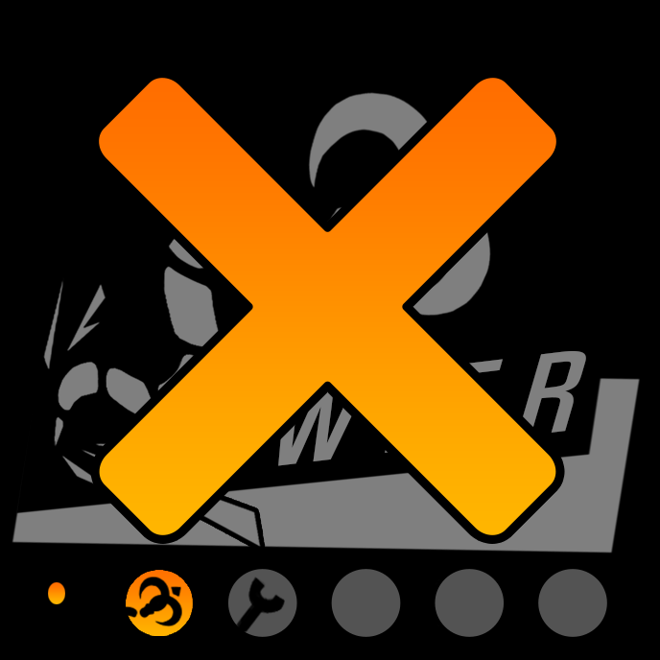
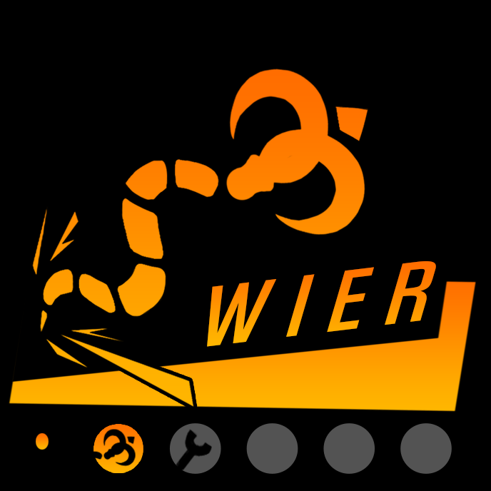
- 아이템을 사용시

